W2 D4
Week02 Day4 javascript基础课程 I 教学计划
课程重点 | 在目标达成过程中，学生将有以下要点需要重点学习： 1、 2、 |  |  | 下表为提供给学员查看的内容，需要对课程的整体内容做一个概括性的介绍； 明确表述课程知识要点，讲解该要点所使用的案例（截图）； 以供学员对当天的学习内容提前做一个了解。 | 作业点评 50分钟
 |  |  |  |  | 作业点评 40分钟（广播）
 |  |  |  |  | 问题答疑 20分钟（广播）
 |  |  |  | 课程介绍 | 项目实战 50分钟
第1节课 09:00-10:00 【60分钟】 | 课程回顾 10分钟 |  |  | 知识要点+截图 | 课程回顾 10分钟
 | 案例演示 25分钟 | 案例练习 25分钟 | 辅导常见问题 | 1、标题部位响应拖拽 | 游戏时间 10分钟（固定）
 | 自定义滚动条 布局 基本原理 | 案例演示 | 1、碰撞原理（碰撞区的计算） 2、自定义滚动条 滚动比率的计算 |  | 案例演示 25分钟
课间休息 |  |  |  |  | 案例练习 25分钟
第2节课 10:10-11:00 【50分钟】 | 案例演示 25分钟 | 案例练习 25分钟 |  | 2、自定义滚动条特效 | 案例练习 15分钟
 | 自定义滚动条 js实现 | 案例演示 |  |  | 任务实操 25分钟
课间休息 |  |  |  |  | 任务讲解 25分钟
第3节课 11:10-12:00 【50分钟】 | 案例演示 25分钟 | 案例练习 25分钟 |  |  | 知识演讲 50分钟
 | 放大镜特效 1、搭建放大镜效果html结构 | 代码演示+课上练习 |  |  | 无
午间休息 |  |  |  |  | 总结|作业 10分钟
第1节课 13:30-14:30 【60分钟】 | 游戏时间 10分钟（固定）
 | 案例演示 25分钟 | 案例练习 25分钟
 | 放大镜特效 2、js代码实现 |  案例演示
课间休息
第2节课 14:40-15:30 【50分钟】 | 案例演示 25分钟 | 案例练习 25分钟
 | window。Onscroll事件 | banner fixed案例演示
课间休息
第3节课 15:30-16:30 【50分钟】 | 案例练习 25分钟 | 案例练习 15分钟
 |  | 总结|作业 10分钟
 | 综合练习 | 课上练习

作业 汇总
javascript基础课程 作业汇总
 | 完成结果 | 作业要求 | 评分标准
表格隔行变色 |  | 制作时间：1小时 提交时间：进程作业，不需提交

表单事件交互 |  | 制作时间：2小时 提交时间：进程作业，不需提交

鼠标拖拽特效 |  | 制作时间：2小时 提交时间：进程作业，不需提交

自定义滚动条 | 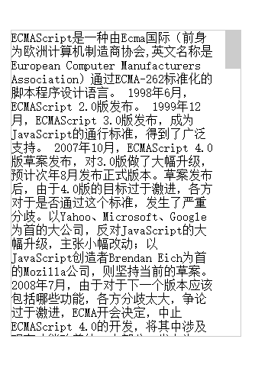 | 制作时间：2小时 提交时间：进程作业，不需提交

放大镜特效 |  | 制作时间：4小时 提交时间：进程作业，不需提交

拖拽任意改变div大小 |  | 制作时间：2小时 提交时间：进程作业，不需提交

